Выбор усилия доводчика
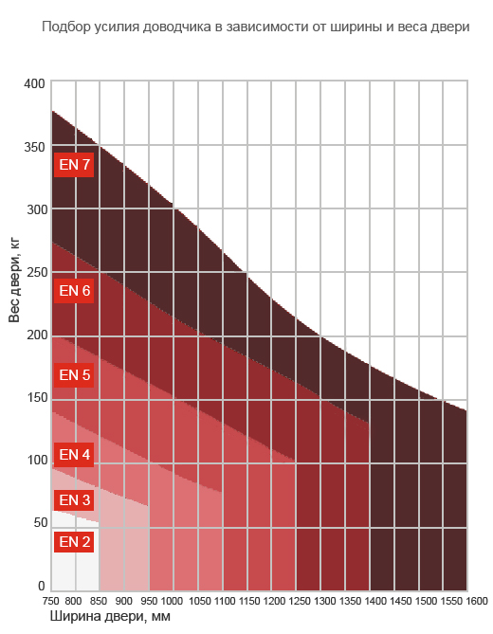
Усилие доводчика в соответствии с Европейскими нормами EN1154 | Максимальная ширина двери, мм | Масса тестовой двери, кг (не является определяющей)*
EN1 | до 750 | 20
EN2 | 850 | 40
EN3 | 950 | 60
EN4 | 1,100 | 80
EN5 | 1,250 | 100
EN6 | 1,400 | 120
EN7 | 1,600 | 160

* согласно стандарту EN1154, потребное усилие доводчика (минимальный момент силы закрывания, Нм = сила на плечо) определяется главным образом шириной двери.

Доводчики DORMA зачастую существенно превосходят параметры массы тестовой двери (см. технические брошюры по каждой модели на сайте www.dorma.ru)

При высоте двери, равной или большей 2,5 м, усилие доводчика следует выбирать на единицу больше.

Масса двери определяет её инерцию. Для обеспечения эффективной и долговечной работы доводчика на тяжёлой двери следует выбирать модели проектной серии.

Для особо тяжёлых дверей и дверей, подверженных действию порывов ветра, стандарт EN1154 рекомендует использовать большее усилие пружины.

